Inversion
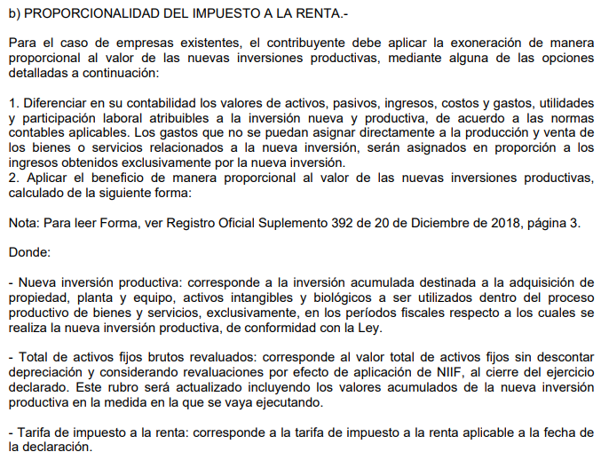
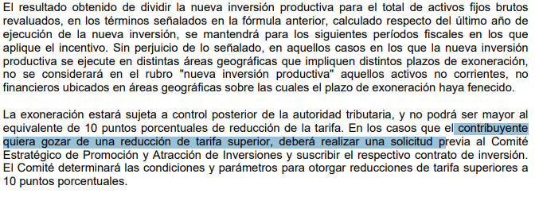
GRAFIMPAC S.A.
CALCULO PORCENTAJE REBAJA IR
2021

 |  |  |  |  |  | PPE
Grupo | Nombre | Fecha | Costo Activo | Dep. Acum. | Neto | ngrupo | costo activo
MAQUINARIAS | MAQUINA XL - 75 | 2021-12-30 | $1,523,003.45 | $- | $1,523,003.45 | EDIFICIOS | $461,156.96
Total general |  |  | $1,523,003.45 |  | $1,523,003.45 | EQUIPO DE COMPUTACION | $144,593.11
 |  |  |  |  |  | EQUIPO DE SEGURIDAD | $15,974.66
 | Inversión nueva / Total Activos | 12.92% |  |  |  | TERRENOS | $1,898,139.64
 | Tarifa vigente Impuesto a la Renta | 25.00% |  |  |  | MAQUINARIAS | $8,471,320.07
 | Puntos de reducción | 3.23% |  |  |  | MUEBLES Y ENSERES | $203,440.58
 |  |  |  |  |  | VEHICULO | $589,463.11
 |  |  |  |  |  | Total general | $11,784,088.13

